基礎設計
クエスト基礎設計フォーマット
 |  |  |  |  |  |  | ボスユニット画像１ | ボスユニット画像２
 | 認識合わせ |  |  |  |  |  |  ボスユニット画像１ |  ボスユニット画像２

 |  | クエストの位置づけ（プルダウン選択） |  | ウィザード
 |  | クエストの存在意義 |  | 上級者の遊び場。★６まで育つユニットが手に入る。超上級者はここを周回してバグマのユニットを作る。
 |  | つまり |  | ある程度の難易度を持ちながら、周回のしやすさとのバランスを取りましょう

 | 基本情報

 |  | クエスト名 |  | 曹國舅（そうこっきゅう）襲来！
 |  | クエストカテゴリー | 超ウィザード級 | ー
 |  |  | ウィザード級 | ◯
 |  |  | 超絶級 | ◯
 |  |  | 超級 | ー
 |  |  | 上級 | ー
 |  |  | 中級 | ー
 |  |  | 初級 | ー
 |  |  | クエストID | 48013
 |  | ボスユニット情報 | ユニットID | 8105,8106 |  |  | 対抗ユニット画像１ | 対抗ユニット画像２
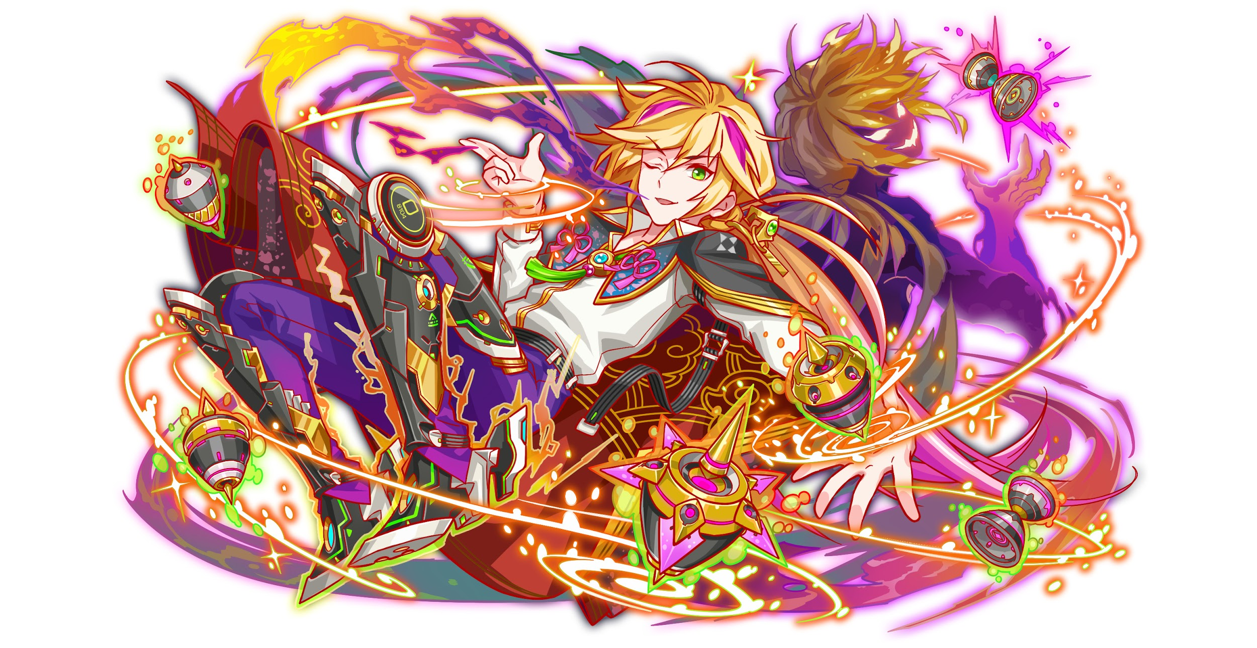
 |  |  | ユニット名 | 曹國舅（そうこっきゅう） |  |  | 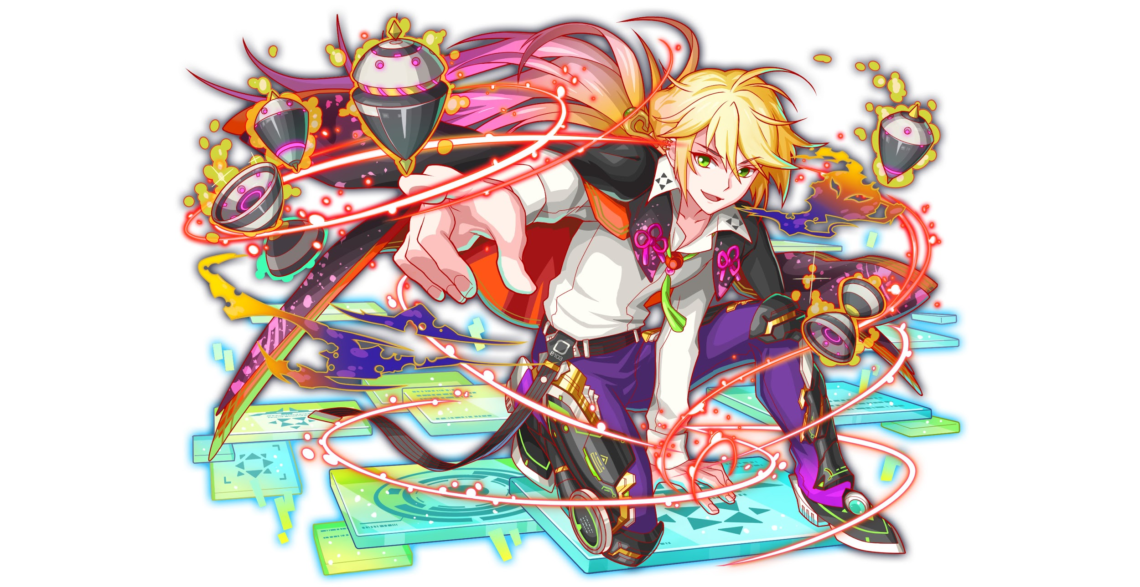 対抗ユニット画像１
 |  |  | 属性（プルダウン選択） | 緑
 |  |  | 種族A（プルダウン選択） | ゴッド
 |  |  | 種族B（プルダウン選択）
 |  |  | タイプ（プルダウン選択） | hp
 |  | 対抗ユニット情報 | ユニットID | 8103,8104
 |  |  | ユニット名 | 李鐵拐（りてっかい）

 |  | ステージ制限 ※超級は必須 | 制限１
 |  |  | 制限２
 |  | ステージギミック | ギミック１ | 黄パネルなし
 |  |  | ギミック２
 |  | エネミーギミック | ギミック１ | ダメージパネル
 |  |  | ギミック２
 |  | キラー対象 | キラー１
 |  |  | キラー２
 |  | 対応できるユニット数
 |  | フロア構成（プルダウン選択） |  | ４フロア
 |  | 背景画像指定 | ※要デザイナー確認
 |  | クエストの位置付け （運営としての目的） | ・新規ユーザー定着 ・世界観を楽しませる ・ギミックチャレンジ ・上位コンテンツ ・エンドコンテンツ ・・・など | ・「八仙編」の世界観を楽しませる
 |  | クエストの難易度 | ※ウィザード級だけど、 実際の難易度は？ といった項目です。 | ボスがHPが多いので時間はかかります、実際そんなに難しくない（←元に戻した、やっぱり今回の難易度を控えたい） ちゃんと回復して、もしくボスを一撃で倒すレベル攻撃力があったら無難にクリアできる
 |  |  | ストーリー | 最近ALICE中華支部に商売の相場は異常のせいで大混乱に陥る。 元仙人機関のエリート集団「八仙」の一人「李鐵拐」は最近の相場の流れを調査すると、すべての証拠は「張本人は曹國舅」に指す。 中華支部に商売相場の安定を守るため、李鐵拐は秘密取引拠点へ曹國舅の不正行為を阻止する。 曹國舅は得意な商売、市場操作の技術で大量な商品を買い占め、怪し株券取引など方法でビットなど財貨を巻き上げている。 （藍彩和の無意味みたいな破壊行動も曹國舅の市場操作計画の一環、大衆の混乱を起こすの為） 李鐵拐： 元ALICE世界治安機関ー仙人機関のエリート集団「八仙」の一人、廃棄ユニットに自分のデータを移転する術が得意。最近ALICE中華支部に噂になってる怪しいの商売取引を調査してます。 曹國舅： 元ALICE世界治安機関ー仙人機関のエリート集団「八仙」の一人、もとは凄腕の商売人ですけど、女王に汚染した後、ALICE一の黒金になりました。たくさん人の金を絞って女王軍の軍資金として献上する。若干お嬢様気味。実はかなり臆病で緊張しやすい、緊張したらよくドジる
 |  | ユーザー体験 | 目的 | とにかくHPの多いクエスト作りたい 初見には一撃で倒さないレベル ユーザーに「どうやって一撃で倒す」を盛り上がるのが目的
 |  |  | 要件：優先度最高 | ボスはとにかくHPが多い
 |  |  | 要件：優先度高 | ※2ケージめのボスは異常状態無効がなしにしたい 特殊状態でハメできる |  | うーん
 |  |  | 要件：優先度中 | ダメージパネル
 |  |  | 要件：優先度低 | たまにウィルス たまに邪魔パネル
 |  |  | 特殊要件：特命 特定ユニットを 止めるなど。 | 織田信長を止めたい なので、バランスとヒューマンのキラーを掛ける
 |  | 専用セリフ | ユニット１
 |  |  | ユニット２
 |  |  | ユニット３
 |  | ステージギミック早見表 (2016/7/4更新) ※パーティの組み方に影響を与える戦略要素 |  | ウィルス / スリープ / スキルバインド / カウンター / 全体攻撃 / 連続攻撃 / パネル変換禁止 / 爆風軽減 / 時限式ダメージパネル / お邪魔パネル / パネルプロテクト / 暗闇 / {赤・青・黄・緑・ハート}無効 / {赤・青・黄・緑・ハート}ドロップDOWN / タップ数変更 / チェーン数変更 / {ヒューマン / アニマル / マシン / ドラゴン / ゴッド / unknown}キラー / {ヒューマン / アニマル / マシン / ドラゴン / ゴッド / unknown}限定 /

 |  | クリア報酬

 |  | 補足

 | 活躍させたいユニット＝想定パーティ

 |  | ラベル | ユニットID | ユニット名 | 概要コメント・要件定義時の選定理由など
 |  | SS(Level:99) |  | 李鐵拐 | Uスキル ランダムで最大2つSCPに、青・お邪魔パネルをハートパネルに変換+ CPを最大5つ超大強化+2ターン赤・黄属性のタップ数1増加 Cスキル 1体に特大ダメージ+2ターン赤・黄属性の攻撃力小UP アビリティ ダメージパネルブレイク | お邪魔パネル ダメージパネル
 |  | SS(Level:99) |  | 神算鬼謀の宰相 諸葛亮 | Uスキル 2ターン敵からダメージ30%軽減、全ユニットの攻撃力UP(青・ハート吸収で効果UP)、Cパネル生成短縮(効果特大) Cスキル ヒューマンに効果超大の単体大ダメージ +アニマルに効果超大の単体大ダメージ アビリティ ウィルス無効 | エネミーにヒューマンアニマル 連続攻撃 青・ハートを吸収
 |  | S(Level:99) |  | 天暴の斉天大聖 孫悟空 | Uスキル ランダムでパネルを最大1個SCパネル(大)に変換+3ターン自身の攻撃力をUP(時限式ダメージ・青パネルを吸収し効果UP） Cスキル 1体に大ダメージ+ 全体に大ダメージ アビリティ ダメージパネルブレイク 時限式ダメージパネルブレイク | 時限式ダメージパネル ダメージパネル
 |  | SSS(Level:99) |  | 夢二夢斬の遊猟 フロイト | Uスキル ランダムで最大1個ずつSCP(特大)とボム(大)に変換+1ターン確率で5色のボム(大)をドロップ+2ターンダメージを40%軽減 Cスキル 1体に特大ダメージ 種族ゴッドに効果超大 アビリティ ダメージパネルブレイク 赤パネル出現率UP | 特定タイミングで大ダメージ ダメージパネル 種族ゴッドのHP高い ダメージパネル

 | フロア構成

 |  | フロア１
 |  | スキルをためさせるフロア。 Cスキルとアビリティのみで突破が可能。 整地やCパネルをためるユーザーのプレイスキルが求められるようにしたい。 HPは1フロア目にしてはやや高めとしたい。 李鐵拐の攻撃力アップ・諸葛亮のアニマル・ヒューマンに対してのダメージアップ・孫悟空の全体攻撃が有効。

 |  | ユニットID | ユニット名 | 攻撃力・HP・Speed | 概要・行動パターン
 |  | 145 | 魔性妖艶 かぐや |  | 【開幕】李鐵拐がいる場合に何かしらのバフ（必要であれば） 【一定確率】全体攻撃 【一定確率】ダメージパネルプロテクト 【一定ターン経過】防御力UP（微小）
 |  | 24 | 天翔のミール |  | 【一定確率】ダメージパネル変換＋単体攻撃

 |  | フロア２
 |  | フィーバーと一部のスキルを使うことで突破できるフロア。 孫悟空の時限式ダメージパネル吸収・諸葛亮とフロイトのダメージカットをいかせるような作りを目指す。 諸葛亮のアニマルキラーはここでも活かせるようにしたい。 ダメージパネルを多めに出し、各ユニットのダメージパネルブレイクが活躍する。 エリア変換スキルで変化を出したい

 |  | ユニットID | ユニット名 | 攻撃力・HP・Speed | 概要・行動パターン
 |  | 404 | 空襲の神眼 八咫烏 |  | 【開幕】状態異常耐性 【1ターンめ】時限式ダメージパネルをドロップ 【一定確率】連続攻撃 【一定確率】時限式ダメージパネルをダメージパネルに変換＋連続攻撃 【一定確率】時限式ダメージパネルにプロテクト＋連続攻撃 【特定タイミング】バランスタイプに対して妨害 時限式ダメージパネルを軸にした嫌がらせと攻撃。 プレイスキルと孫悟空のスキルとダメパブレイクで突破する。
 |  | 815 | 解砲の鴉眼 八咫烏 |  | 【開幕】時限式ダメージパネルドロップを解除 【1ターンめ】お邪魔パネルと時限式ダメージパネルにエリア変換（ターゲットスコープ風） 【HP一定以下】お邪魔パネルと時限式ダメージパネルにエリア変換（ターゲットスコープ風） 【一定確率】黄のダメージパネルドロップ 【一定確率】お邪魔パネル変換＋単体攻撃 【一定確率】お邪魔パネル吸収攻撃 【特定タイミング】バランスタイプに対して妨害 黄のダメージパネルを出現させる。 誤爆は少ないが、うっかり壊したり吸収されると痛いギミック。 要所でお邪魔パネルを出現させ、李鐵拐と諸葛亮の組み合わせを生かしたい。

 |  | フロア３
 |  | HPと攻撃力が高く、長期戦となるフロア。 経過ターンやピンポイントでユーザーが狙えるトリガーでエネミースキルを使わせ、それを利用することで大ダメージが与えられる。 予告と攻撃を繰り返し、ユーザーが的確に動けるようにリードする。 即死攻撃あり。 お邪魔パネル変換→李鐵拐の変換スキル・諸葛亮の吸収して攻撃UPにつなげる 時限式ダメージパネル変換→孫悟空のスキルで攻撃力UPにつなげる フロイトのゴッドキラーは普通に強い ダメージパネル＆Cパネルドロップを同時に行い、ダメージパネルを破壊できれば大量にCパネルが降ってくるギミック イレギュラーとなる黄パネルを変換 ダメージカットを活かすよう、予告からの大ダメージを2、3回。 エリア変換で変化をつけたい スキルターンの確認をして、発動ターンをうまいこと調整する。

 |  | ユニットID | ユニット名 | 攻撃力・HP・Speed | 概要・行動パターン
 |  |  | 曹國舅★5 | 7000・500000・2 | HP少なめ（倒すほどにしぶとくなって生き返るイメージ） 【開幕】状態異常耐性＋バランスタイプにスキルバインド 【一定確率】ダメージパネル変換＋クリティカル 【一定確率】属性パネルをお邪魔パネルに変換 【一定ターン毎】お邪魔パネルを吸収して攻撃力UP 【HPかターン数】黄時限式ダメージパネル大量変換 小手調程度。 ギミックはあまり複雑ではなく、慎重に長期戦に持ち込めば勝てる程度。
 |  |  | 曹國舅★6 | 8000・2000000・1 | HP多め（倒すほどにしぶとくなって生き返るイメージ） 【開幕】状態異常耐性＋黄パネルがドロップ 【一定確率】ダメージパネル変換＋クリティカル 【特定のタイミング】黄パネルをお邪魔パネルに変換 【特定のタイミング】お邪魔パネルを吸収して攻撃力UP 【特定のタイミング】黄時限式ダメージパネル大量変換 【特定のタイミング】行動頻度UP 【特定のタイミング】大攻撃予告 【特定のタイミング】大攻撃（諸葛亮でカット） 【特定のタイミング】大攻撃予告 【特定のタイミング】大攻撃（フロイトでカット） 【特定のタイミング】即死攻撃予告 【特定のタイミング】即死攻撃 黄パネルをギミックの軸にすることで、対応の難易度を上げる。
 |  |  | 曹國舅★6 | 8000・2000000・1 | HP超多め（倒すほどにしぶとくなって生き返るイメージ） 【開幕】状態異常耐性＋赤パネルのドロップ率UP 【一定ターン】次攻撃の予告 【一定ターン】黄時限式ダメージパネル大量変換＋攻撃（孫悟空で対応） 【一定ターン】次攻撃の予告 【一定ターン】黄パネルをお邪魔パネルに変換（李鐵拐で対応） 【一定ターン】次攻撃の予告 【一定ターン】お邪魔パネルを吸収して攻撃力UP＋攻撃（諸葛亮で対応） 【一定ターン】大攻撃予告 【一定ターン】大攻撃（フロイトで対応） 〜省略。上記を何回か繰り返し〜 【一定ターン】即死攻撃予告 【一定ターン】即死攻撃 2ターンに一回行動で、行動前に予告をするため対応はしやすい。 その代わり、長期戦に耐えられる集中力とプレイングが求められる。

 | 旧構成
 | フロア構成

 |  | フロア１
 |  | 真ん中にバショーを置いて天翔のミールを両脇に置く。 適度にユーザーに緊張感を与えつつ、スキルが溜まっていなくても対応できる難易度。ここでスキルを貯めさせてから、2フロア目に進むとちょうどいい足がかりとなる。バショーを優先して倒すとミールの行動頻度が３になる。ヒントとしてバショーにセリフを入れる。

 |  | ユニットID | ユニット名 | 攻撃力・HP・Speed | 概要・行動パターン
 |  | 24 | 天翔のミール | 3000・70000・2 | １：１ターン高確率でお邪魔パネルがドロップ ２：お邪魔パネルを吸収して全体攻撃 上記のスキル２つをランダムで発動 ３：バショーを先に倒すと行動頻度が３になる
 |  | 373 | 夢幻俳聖 バショー | 4000・75000・2 | 開幕時にヒントのセリフを流す １：２ターンユニット１〜２体にウィルス ２：ウィルス状態のユニットに大ダメージ 上記のスキル２つをランダムで発動
 |  | 24 | 天翔のミール | 3000・70000・2 | １：１ターン高確率でお邪魔パネルがドロップ ２：お邪魔パネルを吸収して全体攻撃 上記のスキル２つをランダムで発動 ３：バショーを先に倒すと行動頻度が３になる

 |  | フロア２
 |  | ストーリー的には金で雇われた用心棒。 中ボス的な存在なのでフロア１で貯めたスキルを使用してクリアしてもらうイメージ。 HP中盤から連続攻撃とダメージパネル変換を同時に行う。 ２ゲージ目の中盤からHP回復をして少し長引かせる。

 |  | ユニットID | ユニット名 | 攻撃力・HP・Speed | 概要・行動パターン
 |  | 404 | 空襲の神眼 八咫烏 | 6000・300000・2 | １ゲージ目 開幕時：10ターンSCパネル以外のCパネル無効 １：４回連続攻撃 ２：緑パネルをダメージパネルに（最大6個）変換 ３：ダメージパネルを吸収して全体攻撃 上記のスキル３つをランダムで発動 HP50%になると以下の行動パターンに変更 １：４回連続攻撃+緑パネルをダメージパネルに（最大6個）変換 ２：ダメージパネルを吸収して全体攻撃 上記のスキル２つをランダムで発動 | ダメージパネル
 |  | 815 | 解砲の鴉眼 八咫烏 | 6000・400000・2 | ２ゲージ目 開幕時：10ターンSCパネル以外のCパネル無効+バランスタイプにスキルバインド １：４回連続攻撃 ２：緑パネルをダメージパネルに（最大8個）変換 ３：ダメージパネルを吸収して全体攻撃 上記のスキル３つをランダムで発動 HP50%になると以下の行動パターンに変更 １：４回連続攻撃+緑パネルをダメージパネルに（最大8個）変換 ２：ダメージパネルを吸収して全体攻撃 上記のスキル２つをランダムで発動 ターン数制限をつけて一定ターン経過後に即死予告→即死攻撃 （ターン数は調整）

 |  | フロア３
 |  | かぐやのダメージパネルとプロテクトで邪魔をしつつ、ランランの攻撃力UPで強めの攻撃をする。 ただフロア３では次のボスに備えてスキルなど貯めれるくらいの難易度にはする。

 |  | ユニットID | ユニット名 | 攻撃力・HP・Speed | 概要・行動パターン
 |  | 153 | 拳聖ランラン | 4500・80000・2 | １：４ターン自身の攻撃力UP（回数制限あり） ２：４回連続攻撃 ３：クリティカル！ 上記２つをランダムで発動 | ダメージパネル
 |  | 145 | 魔性妖艶 かぐや | 4500・80000・2 | １：赤パネルプロテクト（最大6個）（回数制限あり） ２：緑パネルをダメージパネルに（最大6個）変換（確率で変換50%ほど） ３：ダメージパネルを吸収して全体攻撃 上記３つをランダムで発動 | プロテクトパネル

 |  | フロア４
 |  | ストーリー的のイメージとしては黄パネルをお金に見立てて、お金を使って攻撃するイメージ。 フロア３で貯めたスキルとフィーバーを使用して何とかクリアできる難易度にする。 HPが少なくなるにつれ特定のキャラは攻撃が通りづらくなりHPも回復する。

 |  | ユニットID | ユニット名 | 攻撃力・HP・Speed | 概要・行動パターン
 |  |  | 曹國舅★5 | 7000・500000・2 | １ゲージ目 開幕時に10ターンユニット１〜4体にウィルス １：ウィルス状態のユニットに大ダメージ ２：赤パネルを黄パネルに変換 ３：黄パネルを吸収して攻撃 ４：単体攻撃+緑パネルを時限式ダメージパネルに（最大8個）変換 上記４つのスキルはランダムで発動 50%以下になったら時限式ダメージパネルを吸収して全体攻撃 | 赤→黄パネル変換 + 黄パネル吸収攻撃（強い）
 |  |  | 曹國舅★6 | 8000・2000000・2 | ２ゲージ目 開幕時に10ターン高確率で時限式ダメージパネルがドロップ １：赤パネルを黄パネルに変換 ２：黄パネルを吸収して全体攻撃 ３：単体攻撃+2ターン高確率でお邪魔パネルがドロップ ４：お邪魔パネルを吸収して全体攻撃 上記４つのスキルはランダムで発動 50%以下になったら時限式ダメージパネルを吸収して全体攻撃 50%以下になったら10ターンバランスタイプと種族ヒューマンの攻撃スキルを無効もしくは軽減 HP20%以下になったらHP100万回復（一回だけ） | ダメージパネルドロップ
 |  |  | 曹國舅★6 |  |  | 時限式 +青パネル変換（悟空のスキルで対応）
 |  |  |  |  |  | 20%以下になったらHP100万回復（一回だけ）

